Лист1
Техническое задание Мини патриотический уголок (комплект бизибордов)
1. Место поставки, сборки и монтажа товара: _______________________________________________________________________________________________________ 2. Срок поставки, сборки и монтажа товара: Поставка, сборка и монтаж товара товара осуществляется с даты заключения договора по ____________________________ 3. Условия поставки товара: 3.1. Осуществить поставку товара в соответствии с условиями договора, передав Заказчику товар надлежащего качества, в количестве, указанном в Спецификации на поставку товара. 3.2. Нести риск случайной гибели или случайного повреждения товара до его приемки Заказчиком. 3.3. В случае выявления Заказчиком некачественного, некомплектного, несоответствующего условиям договора товара своими силами и за свой счет должен вывезти и произвести замену в течение 10 (десяти) календарных дней с момента обнаружения дефекта. 4. Срок и объем предоставления гарантии качества: 4.1. Товар поставляется в упаковке, пригодной для данного вида товара, обеспечивающей сохранность товара при транспортировке, погрузочно-разгрузочных работах и хранении. Упаковка товара возврату Поставщику не подлежит. 4.2. Весь поставляемый товар должен быть в заводской упаковке, без видимых признаков повреждения упаковки. 4.3. Упаковка (тара) товара, комплектующих товара должна отвечать требованиям безопасности жизни, здоровья и охраны окружающей среды. 4.4. Поставщик гарантирует Заказчику, что товар, поставляемый в рамках договора, является новым (товаром, который не был в употреблении, не прошел ремонт, в том числе восстановление, замену составных частей, восстановление потребительских свойств), ранее не использованным, свободен от любых притязаний третьих лиц, не находится под запретом (арестом), в залоге. 4.5. Срок гарантии качества на поставляемый товар наступает с момента подписания документа о приемке и составляет не менее 12 месяцев и не менее гарантии установленной предприятием изготовителем. 5. Мини патриотический уголок в детский сад включает в себя: 5.1. Бизиборд Московск

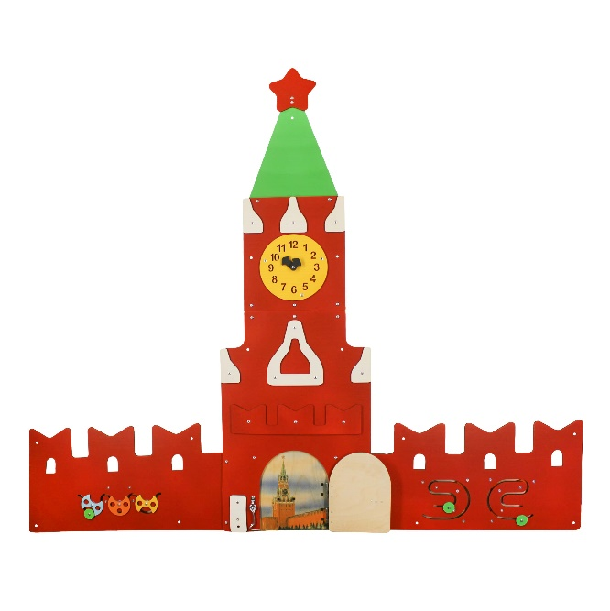
№ п/п | Наименование объекта закупки | Количество объектов закупки | Характеристика объекта закупки | Значение | Примерное изображение объекта закупки
1 | Бизиборд Московский Кремль | 1 | Высота в собранном виде | не менее 125 см
 |  |  | Ширина в собранном виде | не менее 155 см
 |  |  | Толщина | не менее 6 мм
 |  |  | Составные части бизиборда Московский Кремль для патриотического уголка | Стена левая - 1 шт. Стена правая - 1 шт. Середина с дверью - 1 шт. Башня с часами - 1 шт. Купол - 1 шт. Звезда - 1 шт. Соединительная планка - 1 шт.
 |  |  | Стена левая | ширина не менее 60 см высота не менее 30 см
 |  |  | Игровые и декоративные элементы на левой стене | Лабиринт в виде волны с бегунком в форме круга. В комплект к лабиринту входит 1 сфера и 2 полусферы. Сферы и полусферы вращаются вокруг своей оси на 360 градусов. На обратной стороне лабиринта предусмотрено не менее 2 укрепляющих планок. На стене расположено не менее 3 окошек
 |  |  | Стена правая | ширина не менее 60 см высота не менее 30 см
 |  |  | Игровые и декоративные элементы на правой стене | Лабиринт в виде Межполушарных досок спиралей (межполушарный лабиринт) с двумя одинаковыми бегунками в форме круга. На обратной стороне межполушарного лабиринта предусмотрено не менее 6 укрепляющих планок. На стене расположено не менее 3 окошек.
 |  |  | Середина с дверью | ширина не менее 40 см высота не менее 59 см
 |  |  | Игровые и декоративные элементы Середины | Дверь открывающаяся, высота двери не менее 22 см, ширина двери не менее 16 см. Дверь прикреплена к основанию не менее, чем на 2 металлических петли. Дверь закрывается на металлический ветровой крючок в количестве не менее 1 шт. За дверью расположено цветное изображение Московского Кремля, напечатанное на фанере методом прямой термической передачи без использования плёнок ПВХ и наклеенных изображений. Декоративные элементы - столбики прямоугольные белого цвета не менее 2 шт., поперечная планка красного цвета - не менее 1 шт., разноразмерные башенки белого цвета - не менее 3 шт.
 |  |  | Башня с часами | ширина не менее 26 см высота не менее 28 см
 |  |  | Игровые и декоративные элементы Башни | Часы высотой не менее 17 см, шириной не менее 17 см Стрелки разноразмерные вращающиеся на 360 градусов - не менее 2 шт. Цифры на циферблате часов должны быть вырезаны в основе. Декоративные элементы - разноразмерные башенки белого цвета -не менее 3 шт.
 |  |  | Купол | ширина не менее 24 см высота не менее 29 см
 |  |  | Звезда | ширина не менее 12 см высота не менее 11 см
 |  |  | Планка соединительная - не менее 1 шт. | Имеет не менее 6 отверстий. Предназначена для соединения Середины и Башни бизиборда. Ширина - не менее 26 см, высота - не менее 7 см
 |  |  | Крепление к стене | В комплект поставки входит настенной крепление: Саморез универсальный - не менее 15 шт. Дюбель универсальный - не менее 15 шт. Проставочная шайба округлой формы для регулирования положения бизиборда относительно стены - не менее 66 шт.
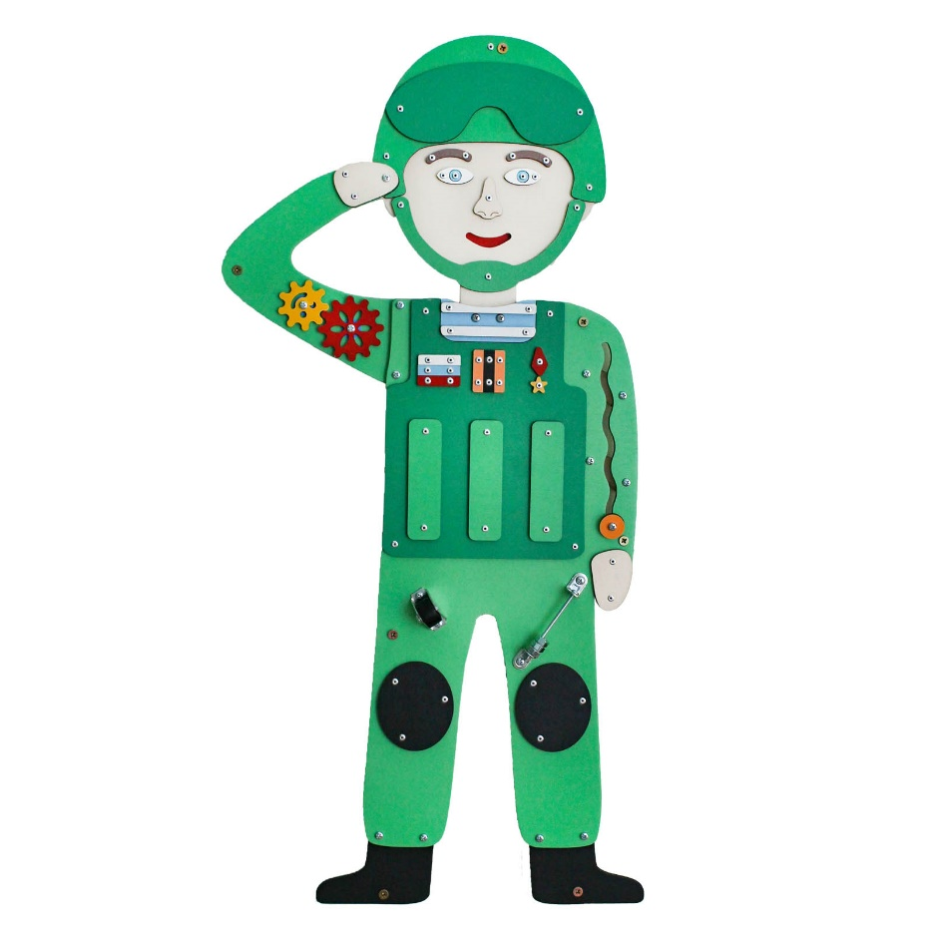
2 | Бизиборд Российский солдат | 1 | Высота в собранном виде | не менее - 83 см
 |  |  | Ширина в собранном виде | не менее 41 см
 |  |  | Толщина | не менее 6 мм
 |  |  | Составные части бизиборда Российский солдат | Голова с шеей - 1 шт. Тело с рукой и ногами - 1 шт. Рука - 1 шт. Сапоги - 2 шт.
 |  |  | Голова с шеей | ширина не менее 22 см высота не менее 24 см
 |  |  | Декоративные элементы Головы с шеей | Каска светло-зелёного цвета прикреплена к голове при помощи заклепок. Очки темно-зелёного цвета прикреплены при помощи заклёпок к каске На лице расположены нос, 2 глаза, 2 брови. На месте прорези рта на обратной стороне головы с шеей расположена красная подкладка. Накладка светло-зеленая, имитирующая ремень каски, прикреплена к голове при помощи заклепок. Голова с шеей крепится к телу при помощи винтов в количестве не менее 2 шт.
 |  |  | Тело с рукой и ногами | ширина не менее 25 см высота не менее 52 см
 |  |  | Игровые и декоративные элементы Тела с рукой и ногами | Металлическая рейка - не менее 1 шт. Гайки металлические - не менее 3 шт. Крепление металлической рейки - уголок металлический в количестве не менее 2 шт. Ролик мебельный - не менее 1 шт. Лабиринт "Волна" - не менее 1 шт. Бегунок в форме круга - не менее 1 шт. Декоративные элементы: Накладка голубая, имитирующая тельняшку - не менее 1 шт. Полоски белые на тельняшке - не менее 2 шт. Бронежилет тёмно-зеленого цвета прикреплен к телу при помощи заклёпок. На бронежилете расположены декоративные элементы: Флаг Российской Федерации состоит из трёх полос белого, голубого и красного цветов. Георгиевская лента состоит из двух полос оранжевого цвета и одной полосы черного цвета. Звезда Героя России состоит из основы красного цвета и звезды жёлтого цвета. Элементы бронежилета светло-зеленого цвета в виде прямоугольников в количестве не менее 3 шт.
 |  |  | Рука | ширина не менее 17 см высота не менее 20 см На руке расположены шестерни разного размера в количестве не менее 2 шт.
 |  |  | Сапоги | ширина 1 сапога не менее 11 см высота 1 сапога не менее 8 см
 |  |  | Крепление к стене | В комплект поставки входит настенной крепление: Саморез универсальный - не менее 7 шт. Дюбель универсальный - не менее 7 шт. Проставочная шайба округлой формы для регулирования положения бизиборда относительно стены - не менее 36 шт.
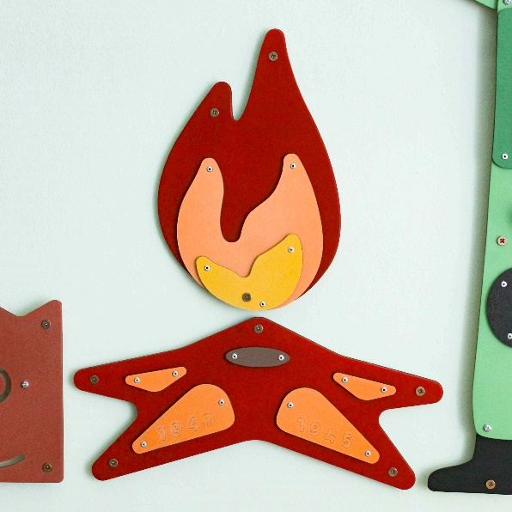
3 | Бизиборд Вечный огонь | 1 | Высота в собранном виде | не менее 49 см
 |  |  | Ширина в собранном виде | не менее 40 см
 |  |  | Толщина | не менее 6 мм
 |  |  | Составные части бизиборд Вечный огонь | Огонь - 1 шт. Подставка в форме звезды - 1 шт.
 |  |  | Огонь | ширина не менее 19 см высота не менее 30 см
 |  |  | Декоративные элементы огня | Накладка оранжевого цвета высотой не менее 16 см, шириной не менее 15 см - 1 шт. Накладка желтого цвета высотой не менее 8 см, шириной не менее 11 см - 1 шт. Накладки оранжевого и желтого цветов прикреплены к основе заклепками.
 |  |  | Подставка в форме звезды | ширина не менее 40 см высота не менее 18 см
 |  |  |  | Накладка оранжевого цвета высотой не менее 2 см, шириной не менее 6 см - 2 шт. Накладка оранжевого цвета высотой не менее 5 см, шириной не менее 11 см. На накладке вырезаны цифры "1941" - 1 шт. Накладка оранжевого цвета высотой не менее 5 см, шириной не менее 11 см. На накладке вырезаны цифры "1945" - 1 шт. Накладка коричневого цвета в форме овала шириной не менее 6 см, высотой не менее 2 см - 1 шт.
 |  |  | Крепление к стене | В комплект поставки входит настенной крепление: Саморез универсальный - не менее 8 шт. Дюбель универсальный - не менее 8 шт. Проставочная шайба округлой формы для регулирования положения бизиборда относительно стены - не менее 8 шт.

